Titelblatt
Tabellen
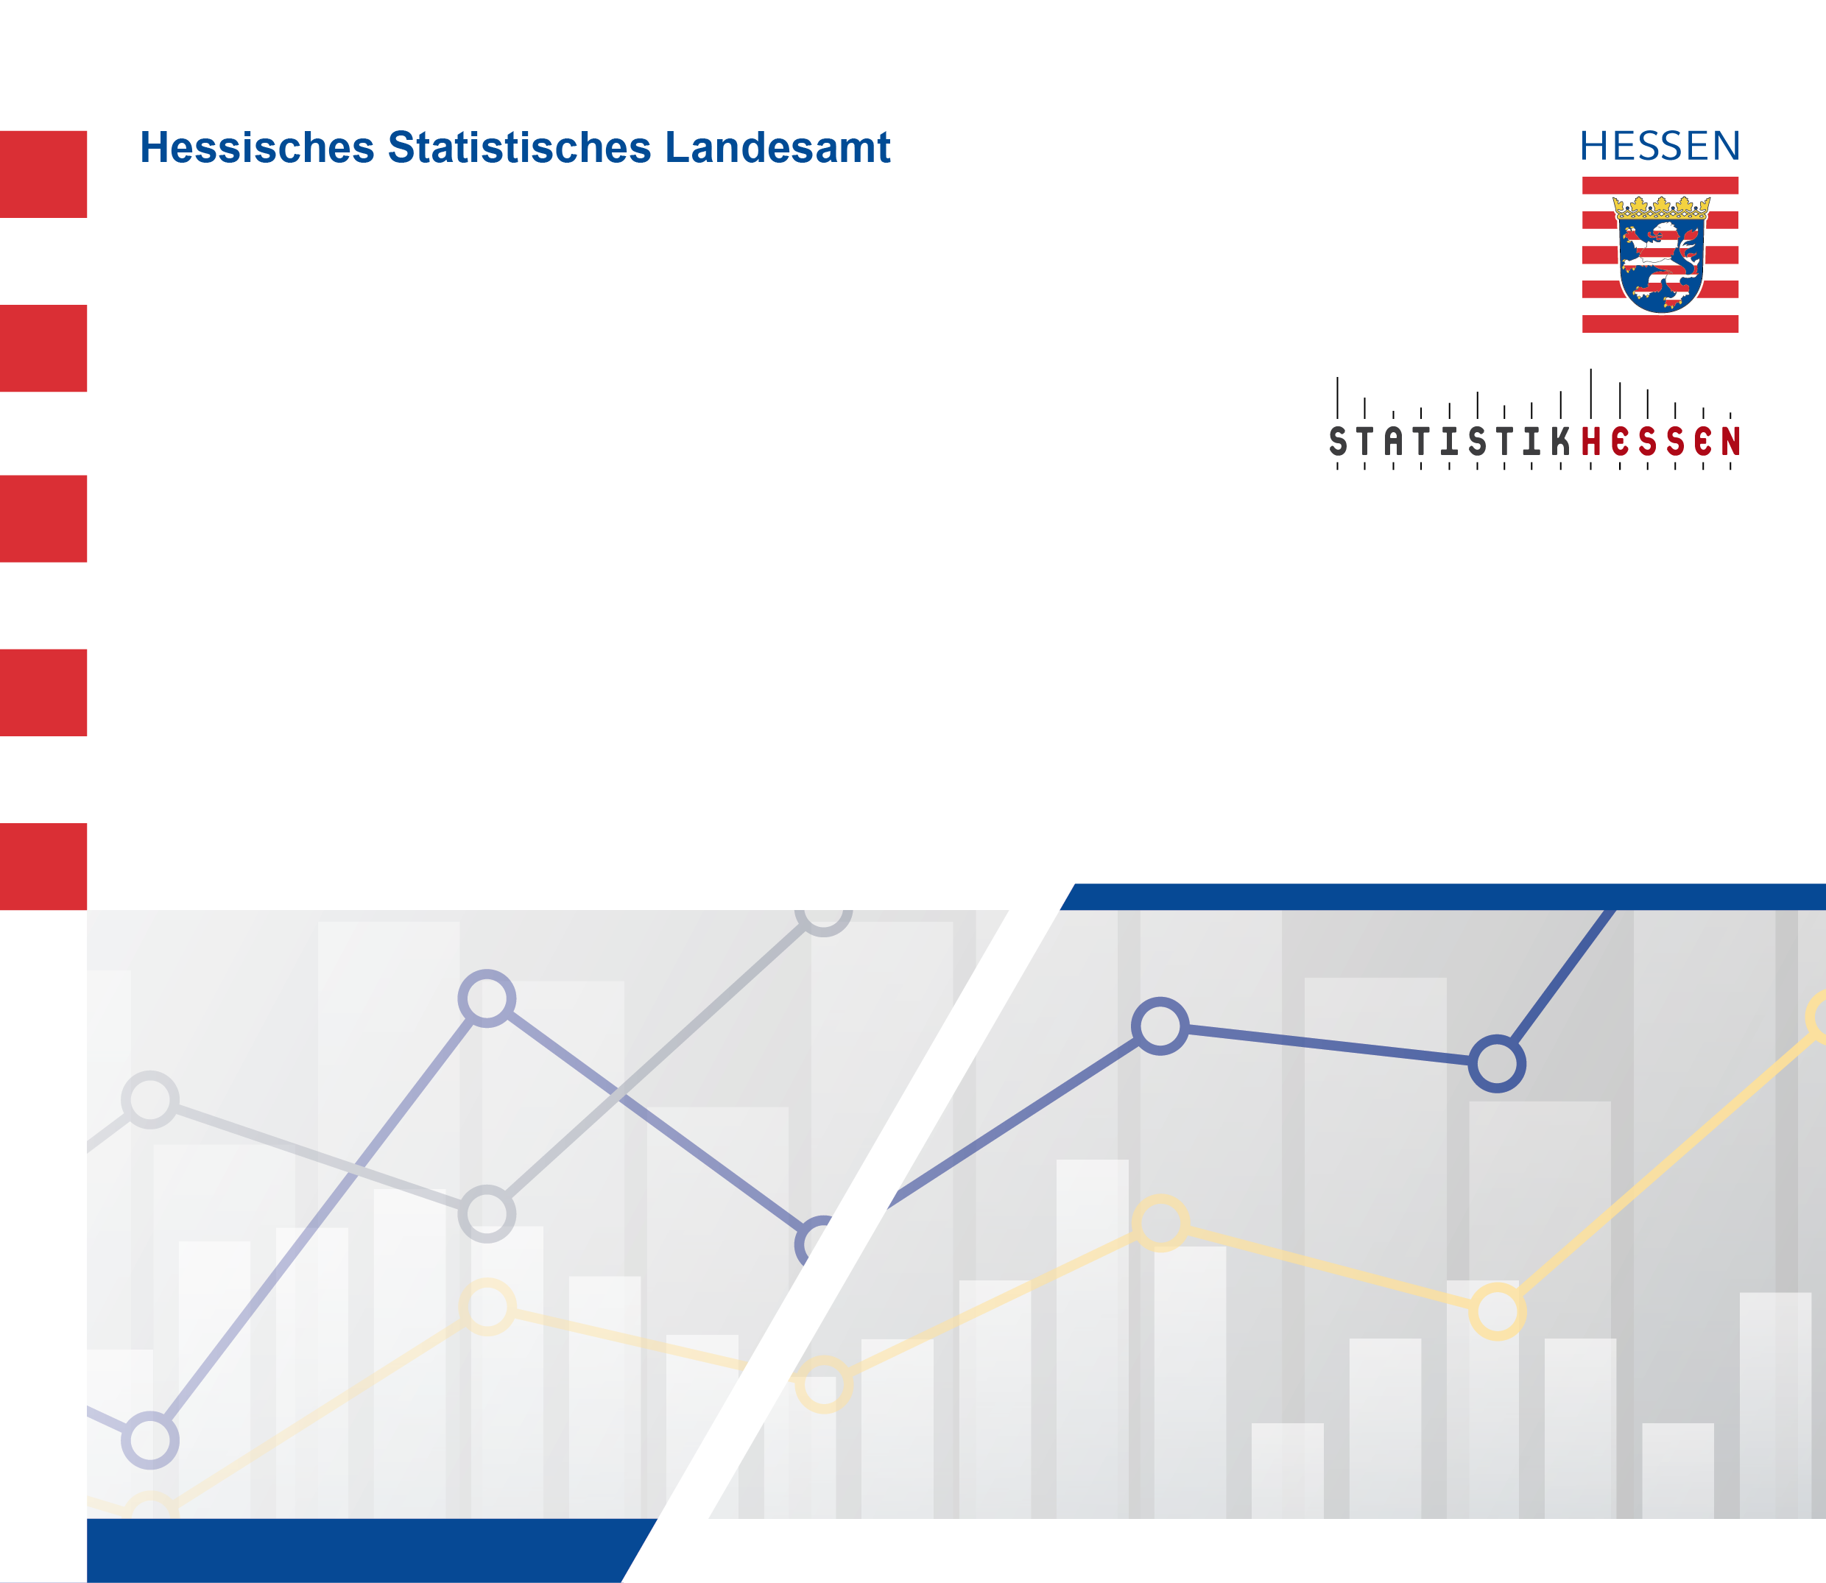
 |  | August 2026
 | Indizes des Auftragseingangs und des Umsatzes
 | im Verarbeitenden Gewerbe in Hessen im Mai 2026

